Metodo Gauss-Seidel
Matriz de coeficiente A |  |  |  | Vector B | Columna1 | valores iniciales |  |  |  | valores nuevos |  |  |  |  | error porcentual
4 | -1 | 0 | 0 | 15 | Iteraciones | x1 | x2 | x3 | x4 | x1 | x2 | x3 | x4 | x1 | x2 | x3 | x4
-1 | 4 | -1 | 0 | 10 | 1 | 0.000 | 0.000 | 0.000 | 0.000 | 3.750 | 3.438 | 3.359 | 4.453 | 100.000 | 100.000 | 100.000 | 100.000
0 | -1 | 4 | -1 | 10 | 2 | 3.750 | 3.438 | 3.359 | 4.453 | 4.609 | 4.492 | 4.736 | 4.912 | 18.644 | 23.478 | 29.072 | 9.344
0 | 0 | -1 | 3 | 10 | 3 | 4.609 | 4.492 | 4.736 | 4.912 | 4.873 | 4.902 | 4.954 | 4.985 | 5.411 | 8.367 | 4.386 | 1.453
 |  |  |  |  | 4 | 4.873 | 4.902 | 4.954 | 4.985 | 4.976 | 4.982 | 4.992 | 4.997 | 2.061 | 1.605 | 0.763 | 0.254
 |  |  |  |  | 5 | 4.976 | 4.982 | 4.992 | 4.997 | 4.996 | 4.997 | 4.999 | 5.000 | 0.400 | 0.291 | 0.136 | 0.045
 |  |  |  |  | 6 | 4.996 | 4.997 | 4.999 | 5.000 | 4.999 | 4.999 | 5.000 | 5.000 | 0.073 | 0.052 | 0.024 | 0.008
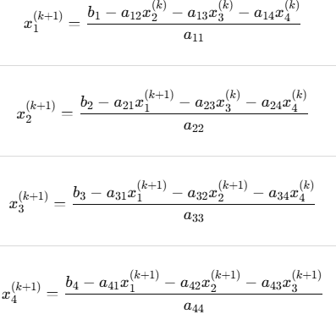
 | folumula de Gauss-Seidel |  |  |  | 7 | 4.999 | 4.999 | 5.000 | 5.000 | 5.000 | 5.000 | 5.000 | 5.000 | 0.013 | 0.009 | 0.004 | 0.001

 |  |  |  |  |  |  | solucion exacta

Metodo SOR
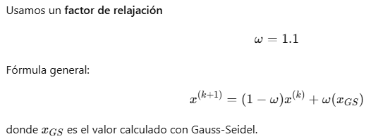
 | Matriz de coeficiente A |  |  |  | Vector B | Columna1 | valores iniciales |  |  |  | valores nuevos |  |  |  |  | error porcentual
 | 4 | -1 | 0 | 0 | 15 | Iteraciones | x1 | x2 | x3 | x4 | x1 | x2 | x3 | x4 | x1 | x2 | x3 | x4
 | -1 | 4 | -1 | 0 | 10 | 1 | 0.000 | 0.000 | 0.000 | 0.000 | 4.125 | 3.884 | 3.818 | 5.067 | 100.000 | 100.000 | 100.000 | 100.000
 | 0 | -1 | 4 | -1 | 10 | 2 | 4.125 | 3.884 | 3.818 | 5.067 | 4.781 | 5.070 | 5.156 | 5.050 | 13.716 | 23.379 | 25.941 | 0.322
 | 0 | 0 | -1 | 3 | 10 | 3 | 4.781 | 5.070 | 5.156 | 5.050 | 5.041 | 5.018 | 5.003 | 4.996 | 5.165 | 1.024 | 3.045 | 1.086
 |  |  |  |  |  | 4 | 5.041 | 5.018 | 5.003 | 4.996 | 5.001 | 4.997 | 4.998 | 5.000 | 0.803 | 0.417 | 0.108 | 0.069
 |  |  |  | 1 | 1.1 | 5 | 5.001 | 4.997 | 4.998 | 5.000 | 4.999 | 5.000 | 5.000 | 5.000 | 0.034 | 0.051 | 0.044 | 0.009
 |  |  |  |  |  | 6 | 4.999 | 5.000 | 5.000 | 5.000 | 5.000 | 5.000 | 5.000 | 5.000 | 0.017 | 0.002 | 0.001 | 0.001

despeje de ecuacion
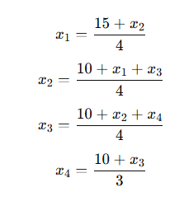
 |  |  |  |  |  |  |  |  | solucion exacta

